Titelblatt
Tabelle
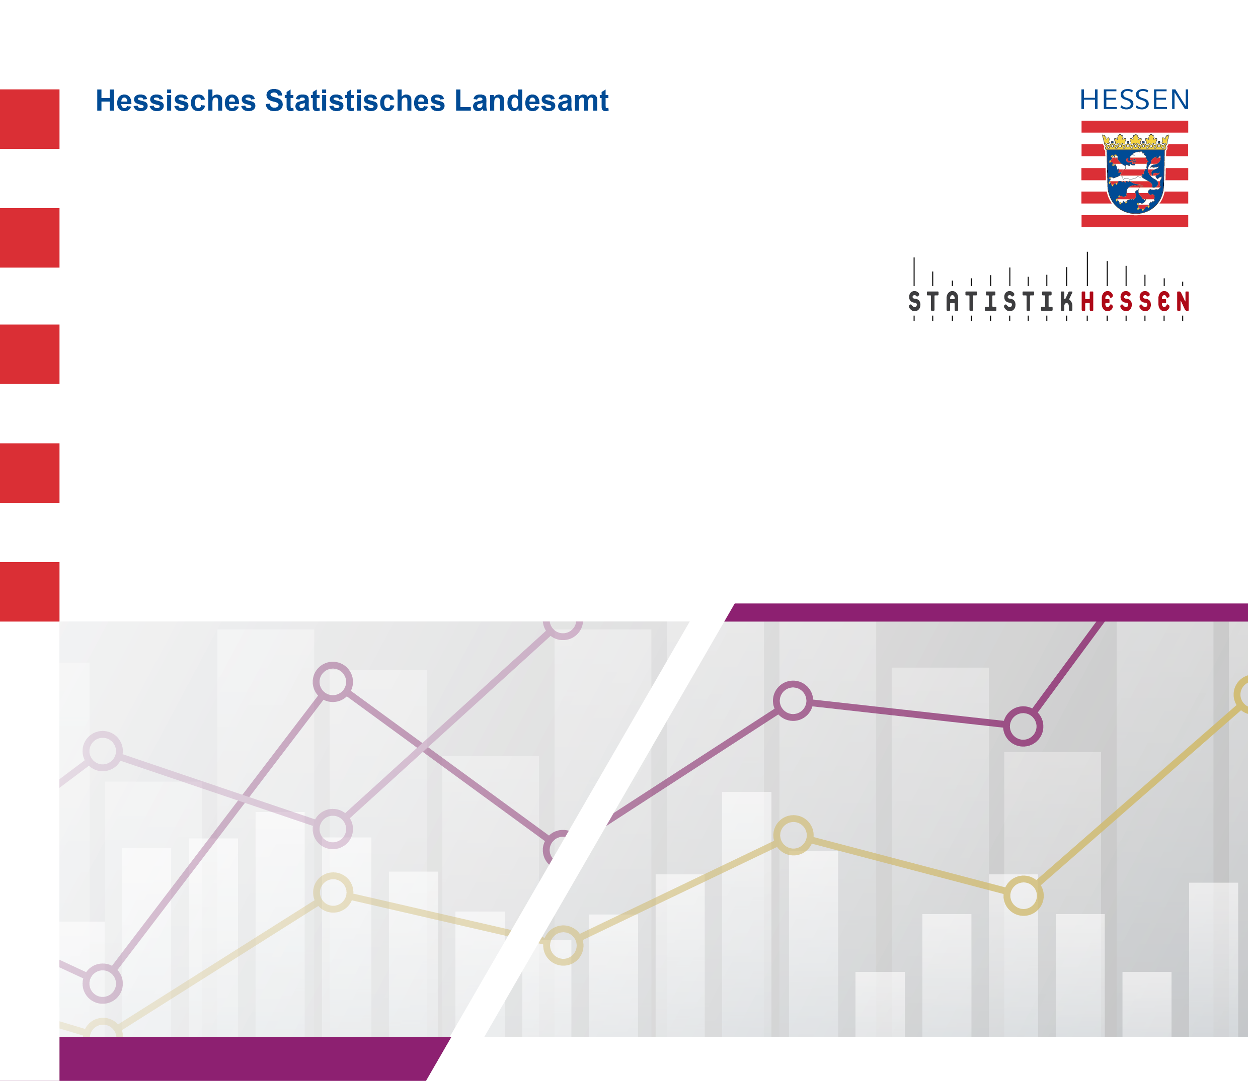
 |  | Januar 2026
 | Die 15 am häufigsten vertretenen Nationen unter den
 | nichtdeutschen Studierenden an den Hochschulen in
 | Hessen im Wintersemester 2025/2026

